المؤشرات الكلية

سوق العراق للاوراق المالية
جلسة الاحد 2026/5/17 |  |  |  | تقرير أسعار الأسهم المتداولة لسوق العراق للأوراق المالية
الجلسة (86)
الاسهم المتداولة المدرجة و OTC |  |  | 1,997,292,205 |  |  | قيمة الأسهم المتداولة المدرجة و OTC |  | 1,851,090,588 |  |  | صفقات الشركات المدرجة وOTC | 1434
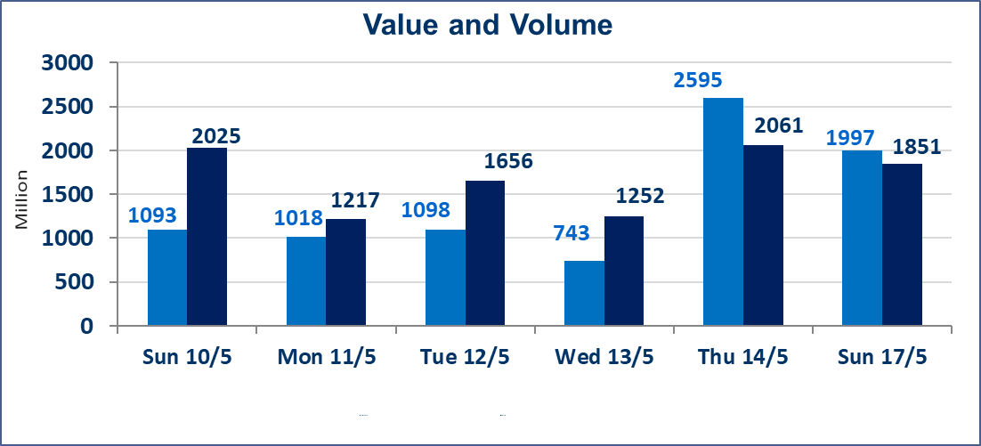
المؤشر60 ISX اليوم | 944.31 |  | نقطة |  |  | المؤشر15 ISX اليوم | 1241.27 | نقطة
المؤشر 60 ISX السابق | 940.24 |  | نقطة |  |  | المؤشر 15 ISX السابق | 1235.65 | نقطة
نسبة التغير | 0.43 |  | % |  |  | نسبة التغير | 0.45 | %
عدد النقاط | 4.07 |  | نقطة |  |  | عدد النقاط | 5.62 | نقطة

الشركات المدرجة | 104 | OTC | 14 | 118 |  | الشركات غير المتداولة المدرجة | 42 | OTC | 13 | 55
الشركات المتداولة | 51 | OTC | 1 | 52 |  | الشركات المرتفعة |  |  | 15
شركات الهيئة العامة |  |  |  | 3 |  | الشركات المنخفضة |  |  | 8
الموقوفة بقرار من هيأة الأوراق المالية |  |  |  | 8
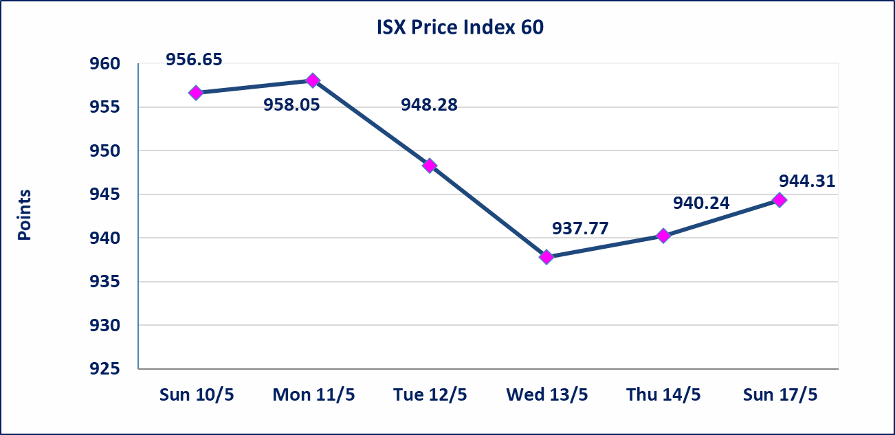
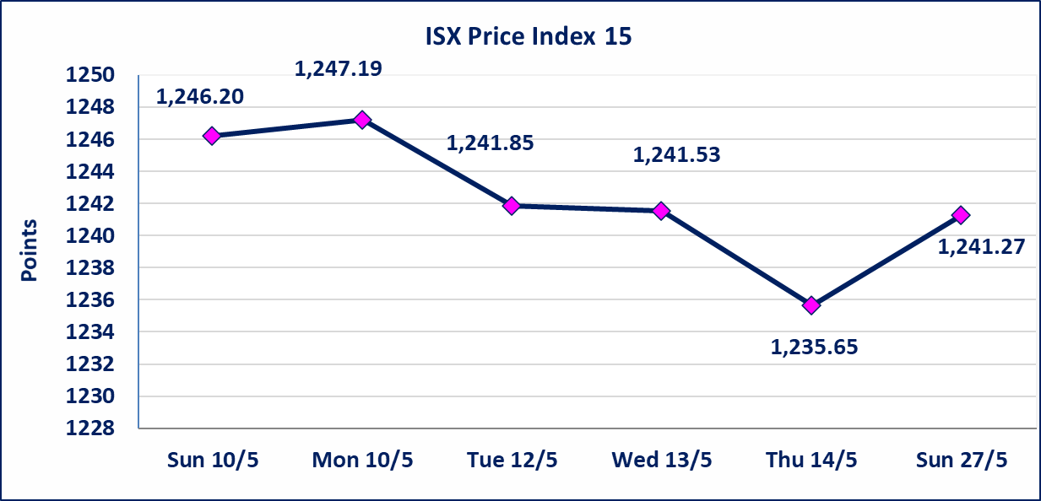

الحد الأعلى والادنى للتغير في السعر | نسبة التغير في كافة المنصات (5%) إرتفاعاً وإنخفاضاً من سعر الاغلاق السابق.
Web site : www.isx-iq.net E-mail : info-isx@isx-iq.net |  |  |  |  | 07834000034 - 07711211522 : ص . ب :3607 العلوية الهاتف |  |  |  |  |  | بغداد /الكرادة/ قرب المسرح الوطني /مجاور مصرف الخليج التجاري

نسبة التغير
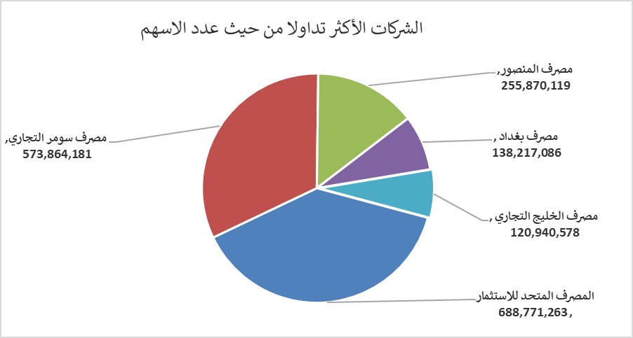
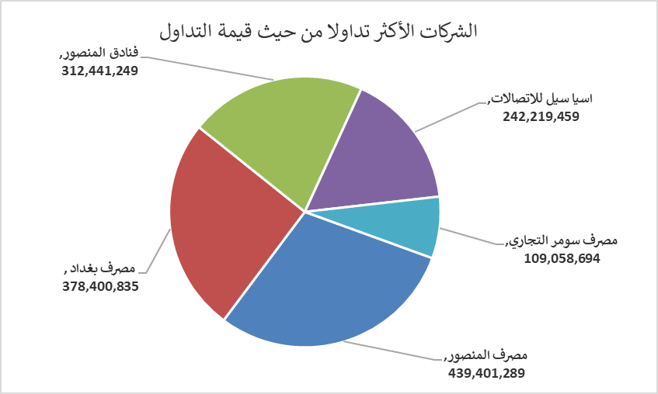
الشركات الأكثر ارتفاعاً وانخفاضاً
جلسة الاحد 2026/5/17

نسبة التغير لاسعار الاغلاق الاكثر ارتفاعاً |  |  |  | نسبة التغير لاسعار الاغلاق الاكثر انخفاضاً
اسم الشركة | اغلاق | التغير(%) | الاسهم المتداولة | اسم الشركة | اغلاق | التغير (%) | الاسهم المتداولة
المصرف المتحد للاستثمار | 0.060 | 20.00 | 688,771,263 | نقل المنتجات النفطية | 1.570 | -4.85 | 98,368
العراقية لتصنيع التمور | 2.290 | 4.57 | 331,689 | الحمراء للتامين | 4.300 | -4.44 | 114,856
مصرف الاقتصاد للاستثمار | 0.240 | 4.35 | 20,365,000 | مصرف ايلاف الاسلامي | 0.240 | -4.00 | 198,807
مصرف الاستثمار | 0.250 | 4.17 | 4,489,337 | تسويق المنتجات الزراعية | 9.600 | -2.04 | 10,000
مصرف اشور الدولي | 0.260 | 4.00 | 32,034,750 | الكندي لانتاج اللقاحات البيطرية | 2.490 | -1.58 | 431,898

الشركات الاكثر نشاطا حسب الاسهم المتداولة (حجم التداول) |  |  |  | الشركات الاكثر نشاطا حسب القيمة المتداولة
اسم الشركة | اغلاق | التغير(%) | الاسهم المتداولة | اسم الشركة | اغلاق | التغير (%) | القيمة المتداولة
المصرف المتحد للاستثمار | 0.060 | 20.00 | 688,771,263 | مصرف المنصور | 1.720 | 0.58 | 439,401,289
مصرف سومر التجاري | 0.200 | 0.00 | 573,864,181 | مصرف بغداد | 2.730 | -0.36 | 378,400,835
مصرف المنصور | 1.720 | 0.58 | 255,870,119 | فنادق المنصور | 51.000 | 3.34 | 312,441,249
مصرف بغداد | 2.730 | -0.36 | 138,217,086 | اسيا سيل للاتصالات | 17.140 | 1.18 | 242,219,459
مصرف الخليج التجاري | 0.360 | 2.86 | 120,940,578 | مصرف سومر التجاري | 0.200 | 0.00 | 109,058,694

